Vandgennemstrømning
, | Dette regneark er et støtteværktøj til "Kvantificering af fosfortab fra vådområder og lavvandede søer" version April 2024.

 | Indsæt kun det antal rækker der skal bruges. Man kan senere indsætte en tom række hvis det bliver nødvendigt

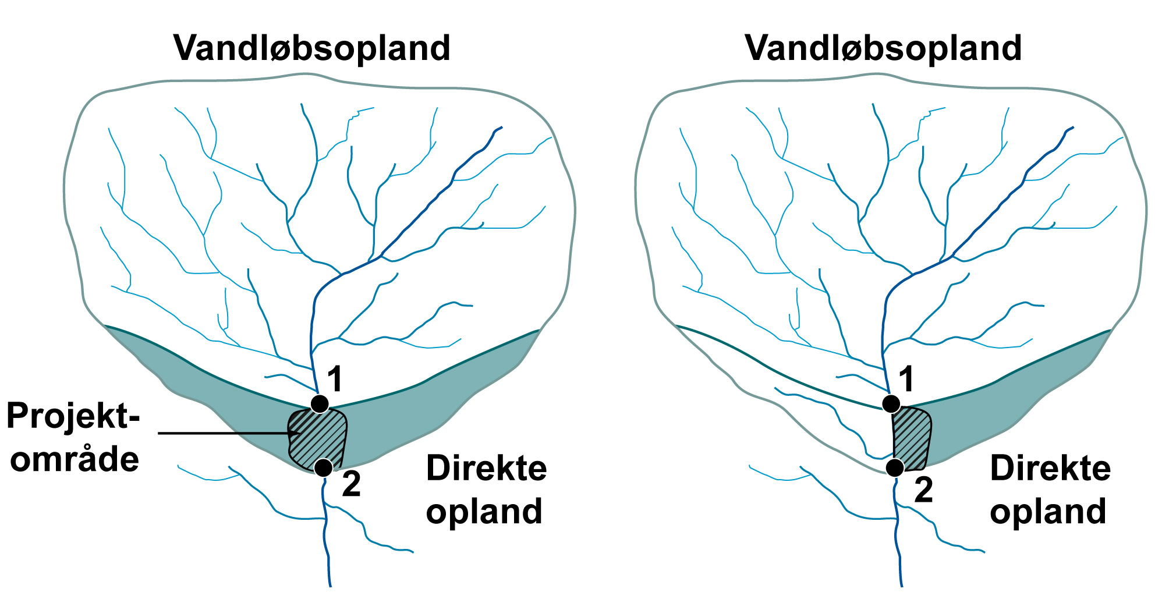
 | Bestemmelse af vandstrømning gennem projektområdet (kapitel 3)
 |  | Projektnavn
 |  | Data om projektområdet

 |  | Projektområdets areal |  |  |  | ha
 |  | Direkte oplandsareal til projektområde |  |  |  | ha | Bestemmes via GIS procedure jf. afsnit 3.4 - figur 3.1
 |  | Projektområde + direkte oplandsareal |  |  | 0 | ha
 |  | Vandløbsoplandets areal |  |  |  | ha | Se figur 3.1

 |  | Vandløbsoplandet: |  |  |  |  |  |  |  | Det direkte opland:
 |  | Base flow index (BFI) og overfladenær strømning - Til brug ved oversvømmelse |  |  |  |  |  |  |  | Base flow index (BFI) og overfladenær strømning fra dirékte opland
 |  | BFI regnes på baggrund af karakteristika for vandløbsoplandet (jf. afsnit 3.3) |  |  |  |  |  |  |  | BFI regnes på baggrund af karakteristika for det direkte opland (jf. afsnit 3.3)

 |  | DMI-gridnr. (maks 24 grids kan indtastes) |  |  |  |  |  |  |  | DMI-gridnr. (maks 9 grids kan indtastes)

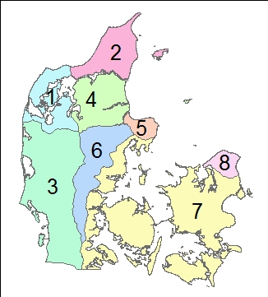
 |  | Korrrigeret årlig nedbør i mm |  |  |  | mm/år |  |  |  | Korrrigeret årlig nedbør |  | mm/år
 |  | Årlig potentiel fordampning i mm |  |  |  | mm/år |  |  |  | Årlig potentiel fordampning i mm |  | mm/år
 |  | Årsafstrømning eller nettonedbør |  |  |  | mm/år |  |  |  | Årsafstrømning/netnb |  | mm/år
 |  | Andel af lerjord (jL_VO) |  |  |  | % |  |  |  | Andel lerjord (jL_DO) |  | % kan indtastes
 |  | Andel af sandjord (jS_VO) |  |  |  | % |  |  |  | Befæstet areal (j9_DO) |  | % kan indtastes
 |  | Befæstet areal (j9_VO) |  |  |  |  |  |  |  | Georegion |  | figur 3.4
 |  | Georegion |  |  |  |  |  |  |  | Beregnet BFI |  | Bestemt jf. afsnit 3.3
 |  | Beregnet BFI |  |  |  |  |  |  |  |  |  |  |  |  |  | Fosforbalance for projektområdet
 |  | Qflom (1 - BFI) x årsafstrømning |  |  |  |  |  |  |  | QOF overfladenær |  | m3 år-1
 |  |  |  |  |  |  |  |  |  | strømning |  |  |  | Simplificeret figur 3.4
 |  | Bestemmelse af vandgennemstrømning (kapitel 3) |  |  |  |  |  |  |  |  |  |  |  | (georegion 9, Bornholm, ikke vist) |  |  | A: Fosforfrigivelse fra projektområder
 |  | Vandgennemstrømningen bestemmes for hvert prøvefelt. Beregningerne følger beskrivelsen i kapitel 3 |  |  |  |  |  |  |  |  |  |  |  |  |  |  | Frigivelsen beregnes ud fra proceduren beskrevet i kapitel 6 i vejledning. |  |  |  |  |  |  |  |  |  |  | Biomassehøst | Biomassehøst |  |  | Sødannelse
 |  |  |  | Fremtidige forhold | Fremtidige forhold |  |  | (gælder også grundvandsdybde) |  | Nuværende forhold | Nuværende forhold | Nuværende forhold
 |  |  |  |  | Anvendes kun ved delvist vådt |  |  |  |  | Tekstur og permeabilitet bestemmes vha. tabel 2.1
 |  | ID for prøvefelt | Areal af prøvefelt (ha) | Type af område | Prøvefeltes placering over vandløbets sommer-middelvandstand (jf. afsnit 3.2) |  |  | QOF,areal (afsnit 3.2) (mm år-1) | Grundsvandsdybde (m) | Tekstur |  | Permeabilitet | Drænings-intensitet (jf. afsnit 3.6) | Drænings-faktor | Gennemstrømning (afsnit 3.2) (Qfelt;mm år-1) |  | ID for prøvefelt | Vægt af ovntørret prøve (kg) | Jordkernes længde (m) | Jordkernes radius (m) |  | Volumenvægt (ligning 6.3) (kg m-3) | PBD (0-30 cm) (mg P kg tør jord-1) | FeBD (0-30 cm) (mg Fe kg tør jord-1) | FeBD:PBD (ligning 6.2) molforhold | PBD pulje (kg P ha-1) | PBD total (kg P) | PBD total efter biomassehøst (kg P) | FeBD:PBD molforhold efter evt. biomassehøst | Frigivelses rate (kg P ha-1 mm-1) | Fosforfrigivelse (kg P år-1) | Fosforfrigivelse fra ny sø (kg P år-1)
 |  |  |  |  |  |  |  |  |  |  |  |  |  |  |  |  | 0 |  |  |  |  |  |  |  |  |  |  | #VALUE! |  | 0.0000 | #VALUE! | 0.0
 |  |  |  |  |  |  |  |  |  |  |  |  |  |  |  |  | 0 |  |  |  |  |  |  |  |  |  |  | #VALUE! |  | 0.0000 | #VALUE! | 0.0
 |  |  | 0.00 |  |  |  |  |  |  |  |  |  |  |  |  |  |  |  |  |  |  |  |  |  |  |  |  | #VALUE! |  |  | (areal*Qfelt*frigivelses rate)
 |  | Type af område |  |  |  | Tabel til bestemmelse af permeabilitet (flere detaljer finde i afsnit 2.2 + 3.7)
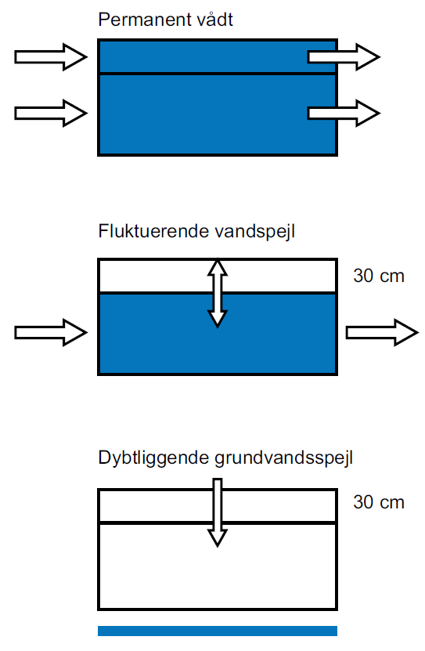
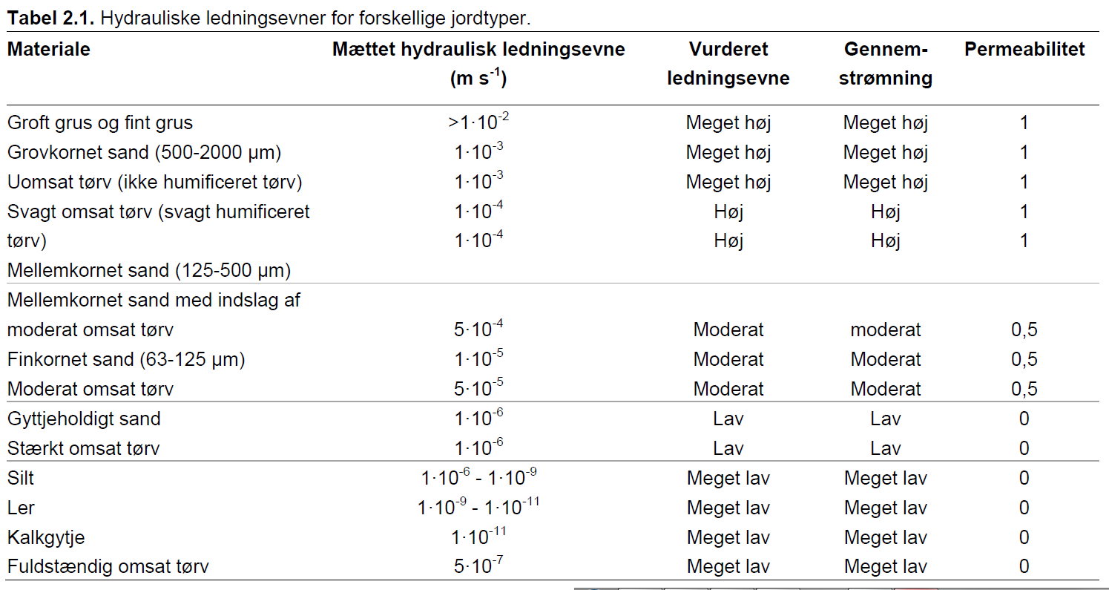
 |  |  |  |  |  |  |  |  |  |  |  |  |  |  |  |  | A. Samlet fosforfrigivelse fra projektområdet |  |  | Samlet fosfor (PBD) pulje i projektområdet
 |  |  |  |  |  |  |  |  |  |  |  |  |  |  |  |  | #VALUE! | kg P år-1 |  | #VALUE! |  | kg

 |  |  |  |  |  |  |  |  |  |  |  |  |  |  |  |  | Fosfortilbageholdelse ved sedimentation
 |  |  |  |  |  |  |  |  |  |  |  |  |  |  |  |  | Tilbageholdelsen beregnes ud fra proceduren beskrevet i kapitel 4 og 5 i vejledning, og er afhænger af typen af vådområde. Fosfor balancen er beregnet jf. kapitel 8.

 |  |  |  |  |  |  |  |  |  |  |  |  |  |  |  |  | B: Overrisling (kapitel 4)
 |  |  |  |  |  |  |  |  |  |  |  |  |  |  |  |  | Drænet oplandsareal til overrisling |  |  | ha |  | Obs! Indsæt 0 hvis der ikke er overrisling
 |  |  |  |  |  |  |  |  |  |  |  |  |  |  |  |  | B. Fosfortilbageholdelse |  |  | kg P år-1 |  | beregnes ud fra en vejledende værdi på 0.062 kg ha-1 år-1

 |  |  |  |  |  |  |  |  |  |  |  |  |  |  |  |  | C: Sedimentation ved oversvømmelse (kapitel 5)
 |  |  |  |  |  |  |  |  |  |  |  |  |  |  |  |  | Vandløbstype
 |  |  |  |  |  |  |  |  |  |  |  |  |  |  |  |  | 1: Oplandsareal <10 km2, dog min. 2 km2
 |  |  |  |  |  |  |  |  |  |  |  |  |  |  |  |  | 2: Oplandsareal 10-100 km2
 |  |  |  |  |  |  |  |  |  |  |  |  |  |  |  |  | 3: Oplandsareal >100 km2

 |  |  |  |  |  |  |  |  |  |  |  |  |  |  |  |  | Der må maks. regnes sedimentation for et område op til |  |  |  |  | meter fra vandløbet på hver side (oversvømmet areal)
 |  |  |  |  |  |  |  |  |  |  |  |  |  |  |  |  | Oversvømmet areal bestemmes efter kapitel 5 i vejledningen - manuel eller modelberegnet

 |  |  |  |  |  |  |  |  |  |  |  |  |  |  |  |  | Manuelt beregnet oversvømmet areal
 |  |  |  |  |  |  |  |  |  |  |  |  |  |  |  |  | Vandløbsstrækning |  |  | m | Længde af vandløbsstrækning grænsende op til projektområdet
 |  |  |  |  |  |  |  |  |  |  |  |  |  |  |  |  | Bredde for sedimentationsområde |  |  | m
 |  |  |  |  |  |  |  |  |  |  |  |  |  |  |  |  | Oversvømmet areal |  |  | ha

 |  |  |  |  |  |  |  |  |  |  |  |  |  |  |  |  | Modelberegnet oversvømmet areal
 |  |  |  |  |  |  |  |  |  |  |  |  |  |  |  |  | Modelberegnet oversvømmet areal |  |  | ha

 |  |  |  |  |  |  |  |  |  |  |  |  |  |  |  |  | Dage med oversvømmelse |  |  | antal dage år-1 | Gælder både for manuelt beregnet og modelberegnet

 |  |  |  |  |  |  |  |  |  |  |  |  |  |  |  |  | Forventet tab af partikelbundet fosfor fra oplandet (beregnes med lingning 2, kapitel 5)
 |  |  |  |  |  |  |  |  |  |  |  |  |  |  |  |  | Årsafstrømning |  |  | mm år-1
 |  |  |  |  |  |  |  |  |  |  |  |  |  |  |  |  | Qflom |  |  | mm år-1
 |  |  |  |  |  |  |  |  |  |  |  |  |  |  |  |  | Andel sandjord i vandløbsopland (S) |  |  | %
 |  |  |  |  |  |  |  |  |  |  |  |  |  |  |  |  | Andel landbrugsjord i vandløbsopland (A) |  |  | %
 |  |  |  |  |  |  |  |  |  |  |  |  |  |  |  |  | Hældning på vandløb (SL) |  |  | ‰ eller m/km
 |  |  |  |  |  |  |  |  |  |  |  |  |  |  |  |  | Andel af eng/mose i vandløbsopland (EM) |  |  | % |  | Kode 4110 + 4120 i AIS arealanvendelses tema
 |  |  |  |  |  |  |  |  |  |  |  |  |  |  |  |  | Partikelbundet P (PP) |  |  | kg P ha-1 år-1
 |  |  |  |  |  |  |  |  |  |  |  |  |  |  |  |  | Fosfordeponering_metode1 LIGNING 1 |  |  | kg P år-1 |  | Beregning af deponering med ligning 1, Kap 5.2
 |  |  |  |  |  |  |  |  |  |  |  |  |  |  |  |  | Fosfordeponering_metode2 LIGNING 2 |  |  | kg P år-1 |  | Beregning af deponering med ligning 2, Kap 5.3 (MAKSIMAL årlig sedimentation af fosfor; i.e. 10 % af årlig PP transport i vandløb)
 |  |  |  |  |  |  |  |  |  |  |  |  |  |  |  |  | Fosfordeponeringsrate |  |  | kg P oversvømmet ha-1 år-1
 |  |  |  |  |  |  |  |  |  |  |  |  |  |  |  |  | C. Valgt Fosfordeponering |  |  | kg P år-1 |  | Obs!! Hvis beregning 1 > beregning 2 vælges beregning 2 automatisk ellers anvendes 1

 |  |  |  |  |  |  |  |  |  |  |  |  |  |  |  |  | (kapitel 8 i vejledningen).
 |  |  |  |  |  |  |  |  |  |  |  |  |  |  |  |  | D. Fosfortab fra søer |  | 0.0 | kg P år-1 |  | Ny viden: Nyt faneblad "SØER" beregner P tab i nyretablerede søer med ny formel specielt for søer

 |  |  |  |  |  |  |  |  |  |  |  |  |  |  |  |  | Total fosfortilbageholdelse (-A+B+C-D) |  | 0.0 | kg P år-1 |  | Negative tal=frigivelse/tab af P. Positive tal=tilbageholdelse af P

